상품제안서
자개명함함(화조명함함) | 상품코드: F00087

 |  |  |  |  |  |  | 02-412-0044 | www.easy1.co.kr
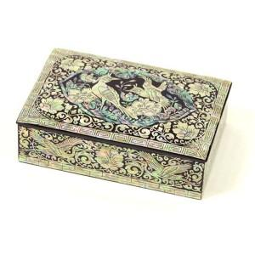 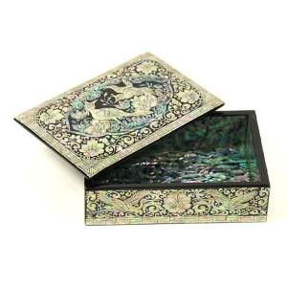

【상세/제작정보】 | VIP용 고급스러운 명함함

【인쇄/포장옵션】 | 실크 / 포장지포장

【공급단가】 | 수량 | 30~ | 50~ | 100~ | 300~ | 500~
*VAT별도 | 단가 | 25,000원 | 24,600원 | 24,000원 | 23,400원 | 23,000원

【상품 URL】 | http://www.easy1.co.kr/src/goods_detail.php?gdno=87

